상품제안서
25절 매직라떼 스프링 다이어리[특허제품]-6color | 상품코드: F29476

 |  |  |  |  |  |  | 02-412-0044 | www.easy1.co.kr
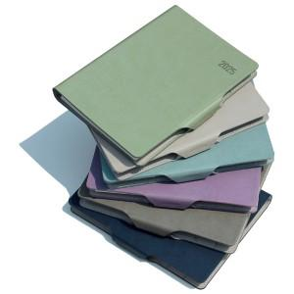

【상세/제작정보】 | 내지 변경가능(추가옵션)-별도문의 박인쇄 가능-별도문의 삽지추가가능-별도문의

【인쇄/포장옵션】 | / 포장불가능

【공급단가】 | 수량 | 50~ | 100~ | 500~ | 1,000~ | 2,000~
*VAT별도 | 단가 | 8,580원 | 8,440원 | 8,250원 | 7,920원 | 7,590원

【상품 URL】 | https://dev.easy1.co.kr:443/src/goods_detail.php?gdno=29476

